Vogel
Variable | Valor | Unidad | J* | 0.197
k | 8.2 | mD | Qmax | 617.775
h | 53 | ft
vis | 1.7 | cp | Pwf | Qo
Bo | 1.1 | RB/STB | 5651 | 0.00
re | 2980 | ft | 5000 | 121.54
rw | 0.328 | ft | 4000 | 282.70
S | 0 | adim | 3000 | 412.89
Py | 5651 | psi | 2000 | 512.14
Pb | 5651 | psi | 1000 | 580.43
 |  |  | 0 | 617.78

2 Fases - Vogel
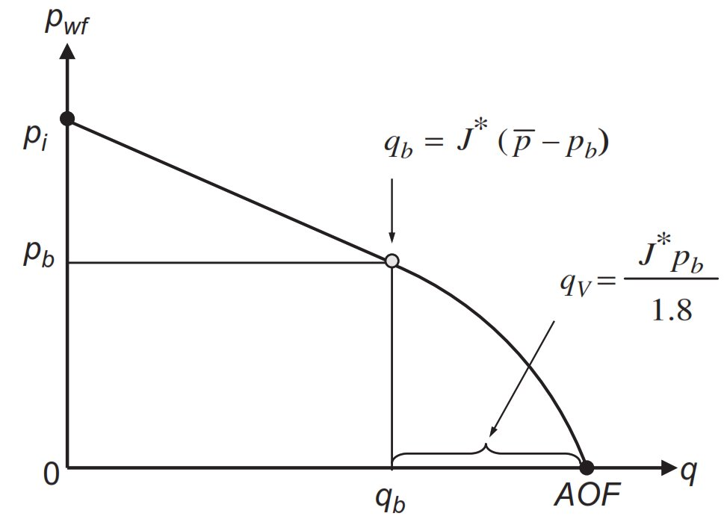
Variable | Valor | Unidad | Pwf | Qo
k | 8.2 | mD | 5651 | 0.00
h | 53 | ft | 5000 | 128.10
vis | 1.7 | cp | 4500 | 226.49
Bo | 1.1 | RB/STB | 4000 | 324.88
re | 2980 | ft | 3500 | 423.27
rw | 0.328 | ft | 3000 | 521.66
S | 0 | adim | 2500 | 612.76
Py | 5651 | psi | 2000 | 689.29
Pb | 3000 | psi | 1500 | 751.23
 |  |  | 1000 | 798.61
J* | 0.197 |  | 500 | 831.40
Qb | 521.660 |  | 0 | 849.62
Qv | 327.964

